Progetto
LABORATORIO-SPAZIO MUSICA E TEATRO PER SCUOLE DI PRIMO E SECONDO GRADO
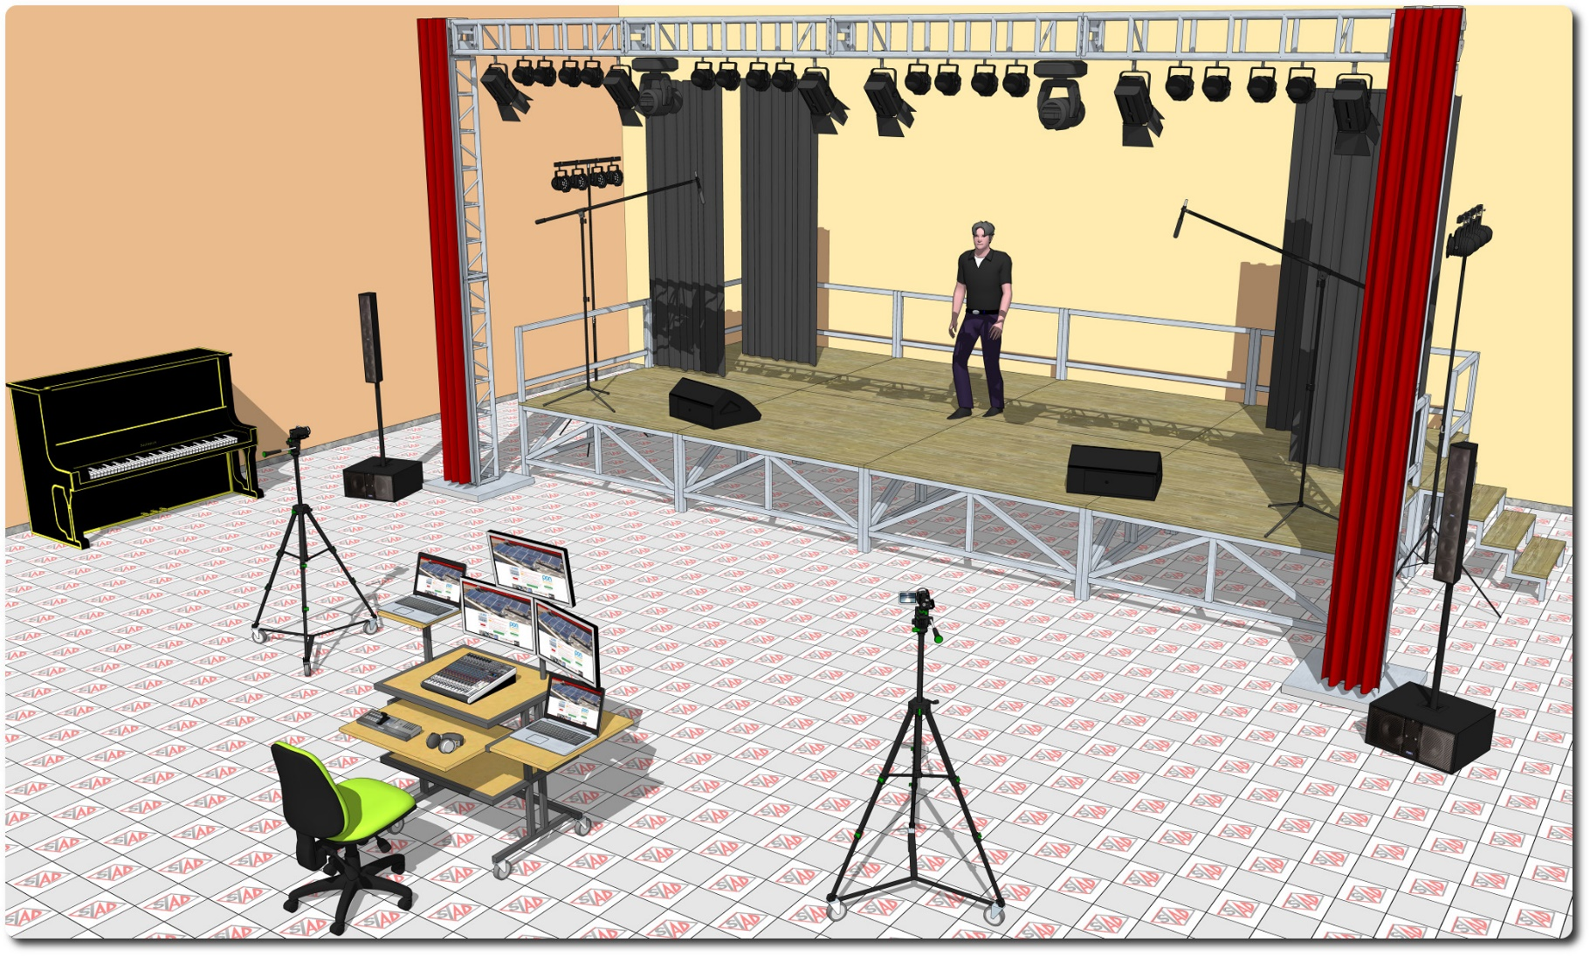
Descrizione Progetto (minore di 1300 caratteri)
OBIETTIVI Dotare la Scuola di uno spazio laboratoriale tecnologicamente adeguato per favorire produzioni audio-video teatrali e aumentare il coinvolgimento emotivo degli studenti alle attività didattiche. LA SOLUZIONE È COMPOSTA DA: 1) Postazione regia, composta da consolle attrezzata con tutto il necessario per la gestione dell'impianto luci, la produzione video e l'impianto audio di sala e palco 2) Palco modulare mobile, con quinte autoportanti 3) Impianto luci da palco gestito via DMX, composto da americana mobile attrezzata con fari e due barre luci laterali attrezzate 4) Impianto audio di sala e palcoscenico 5) Videocamere professionali con supporto treppiede per le riprese 6) Adeguamento impianto elettrico dell'ambiente

Click qui per la Matrice Acquisti
Click qui per il riepilogo delle Spese Generali

